CIERRE DE CAJA
CIERRE DE CAJA ONLINE 03-01-2023
BOLETA ELECTRONICA | BOLETA ELECTRONICA Nº 83310$ 145.500 | BOLETA ELECTRONICA Nº 83311$ 63.200 | BOLETA ELECTRONICA Nº 83312$ 28.300 | BOLETA ELECTRONICA Nº 83314$ 174.800 | BOLETA ELECTRONICA Nº 83316$ 31.600 | BOLETA ELECTRONICA Nº 83347$ 22.500 | BOLETA ELECTRONICA Nº 83350$ 43.200 | BOLETA ELECTRONICA Nº 83351$ 21.800 | BOLETA ELECTRONICA Nº 83352$ 65.300 | BOLETA ELECTRONICA Nº 83354$ 161.200 | BOLETA ELECTRONICA Nº 83355$ 61.900 | BOLETA ELECTRONICA Nº 83357$ 21.000 | BOLETA ELECTRONICA Nº 83358$ 24.400 | BOLETA ELECTRONICA Nº 83365$ 200.200 | BOLETA ELECTRONICA Nº 83366$ 22.850 | BOLETA ELECTRONICA Nº 83367$ 41.850 | BOLETA ELECTRONICA Nº 83394$ 50.900 | BOLETA ELECTRONICA Nº 83396$ 23.600 | BOLETA ELECTRONICA Nº 83402$ 74.100 | BOLETA ELECTRONICA Nº 83403$ 31.600
COMPROBANTE DE VENTA | COMPROBANTE DE VENTA Nº 9001$ 65.500 | COMPROBANTE DE VENTA Nº 9004$ 420.600 | COMPROBANTE DE VENTA Nº 9005$ 440.000 | COMPROBANTE DE VENTA Nº 9007$ 3.300
FACTURA ELECTRONICA | FACTURA ELECTRÓNICA T Nº 19411$ 79.549 | FACTURA ELECTRÓNICA T Nº 19416$ 91.600 | FACTURA ELECTRÓNICA T Nº 194172$ 82.801 | FACTURA ELECTRÓNICA T Nº 194181$ 273.520
EFECTIVO
CREDITO
NOTAS DE CREDITO
NOTAS DE CREDITO(NO VALIDO AL SII)
ABONOS DE CREDITO | Abono a Linea de Crédito Nº 8975$ 381.900 | Abono a Linea de Crédito Nº 8975$ 64.900
MERCADO LIBRE
TOTAL CIERRE DE CAJA
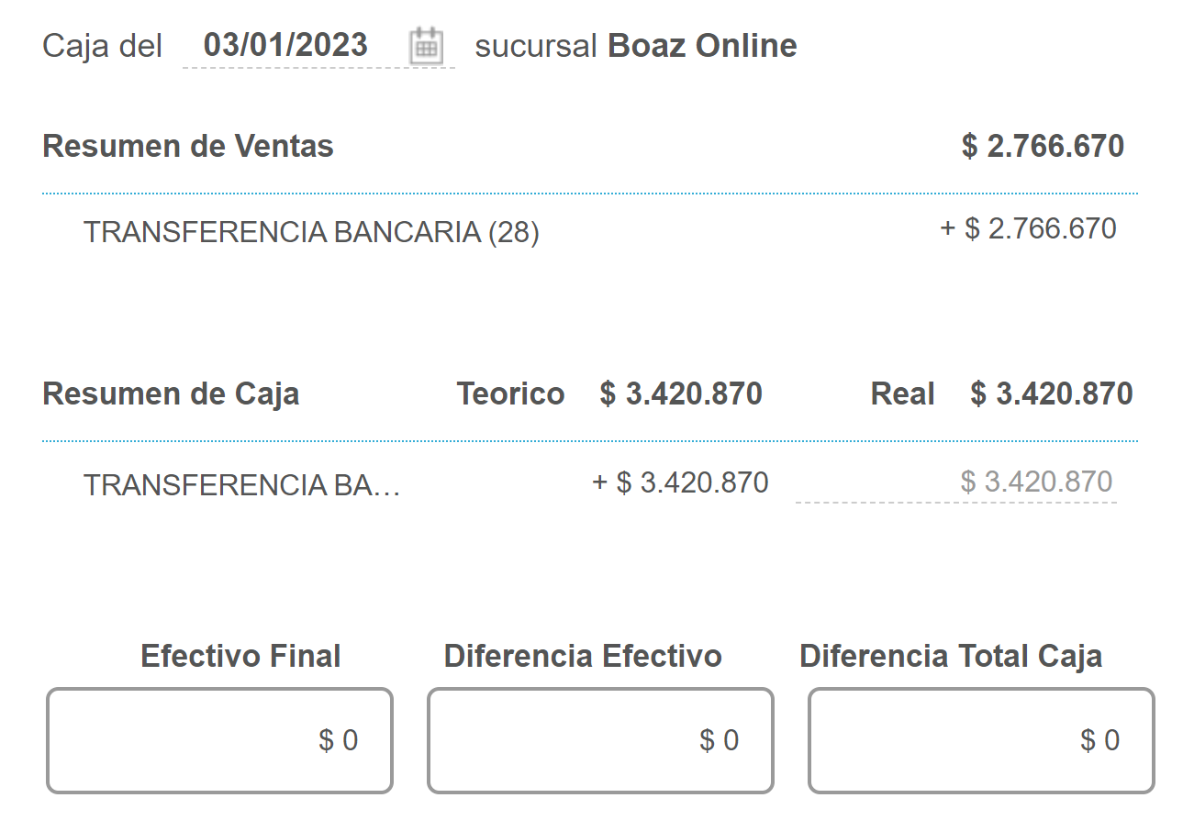

TOTAL CAJA BSALE |  | $3,420,870
TOTAL EFECTIVO
TOTAL TRANSFERENCIA: |  | $3,485,750
DIF |  | $-64,880

